表紙
コミットする際の注意点
・全シート、カーソルをA1セルに置く
・表紙のシートで保存をすること
・全シート、表示倍率は100%にする

LMS学習管理システム
体験型Java研修
ログイン画面
テスト仕様書 画面レイアウト設計

 |  | 第1.0版 |  | 2022-04-01

 | 作成者 |  | 審査者 |  | 承認者
 | 上村

新規作成の場合
作成者の名前いれる

更新履歴
プロジェクト名 | システム名 | テスト仕様書 画面レイアウト設計 |  | 作成者 | 作成日 | 更新者 | 更新日
体験型Java研修 | LMS学習管理システム | 更新履歴 |  | 田中 | 2022-04-01

バージョン | 日付 | 章番号 | 内容 |  |  | 作成者 / 更新者

1.0 | 2022-04-01 | 全て | 新規作成 |  |  | 田中

変更履歴1件追加
→バージョンを0.1上げる
→更新者は自分の名前

画面詳細
◆テスト仕様書（画面詳細）
画面詳細シートの記載内容に関しては、画面打鍵verをご確認下さい。 ▽参考先パス /30_単体テスト/01_仕様書/00_サンプル/テスト仕様書_画面レイアウト設計_パスワード変更画面(打鍵ver).xlsx
プロジェクト名 |  |  | システム名 |  | 画面レイアウト設計書 |  |  |  |  |  |  | 作成者 |  |  | 作成日 |  |  | 更新者 |  | 更新日
体験型Java研修 |  |  | LMS学習管理システム |  | ログイン画面 |  |  |  |  |  |  | 田中 |  |  | 2022-04-01

 | 画面イメージ
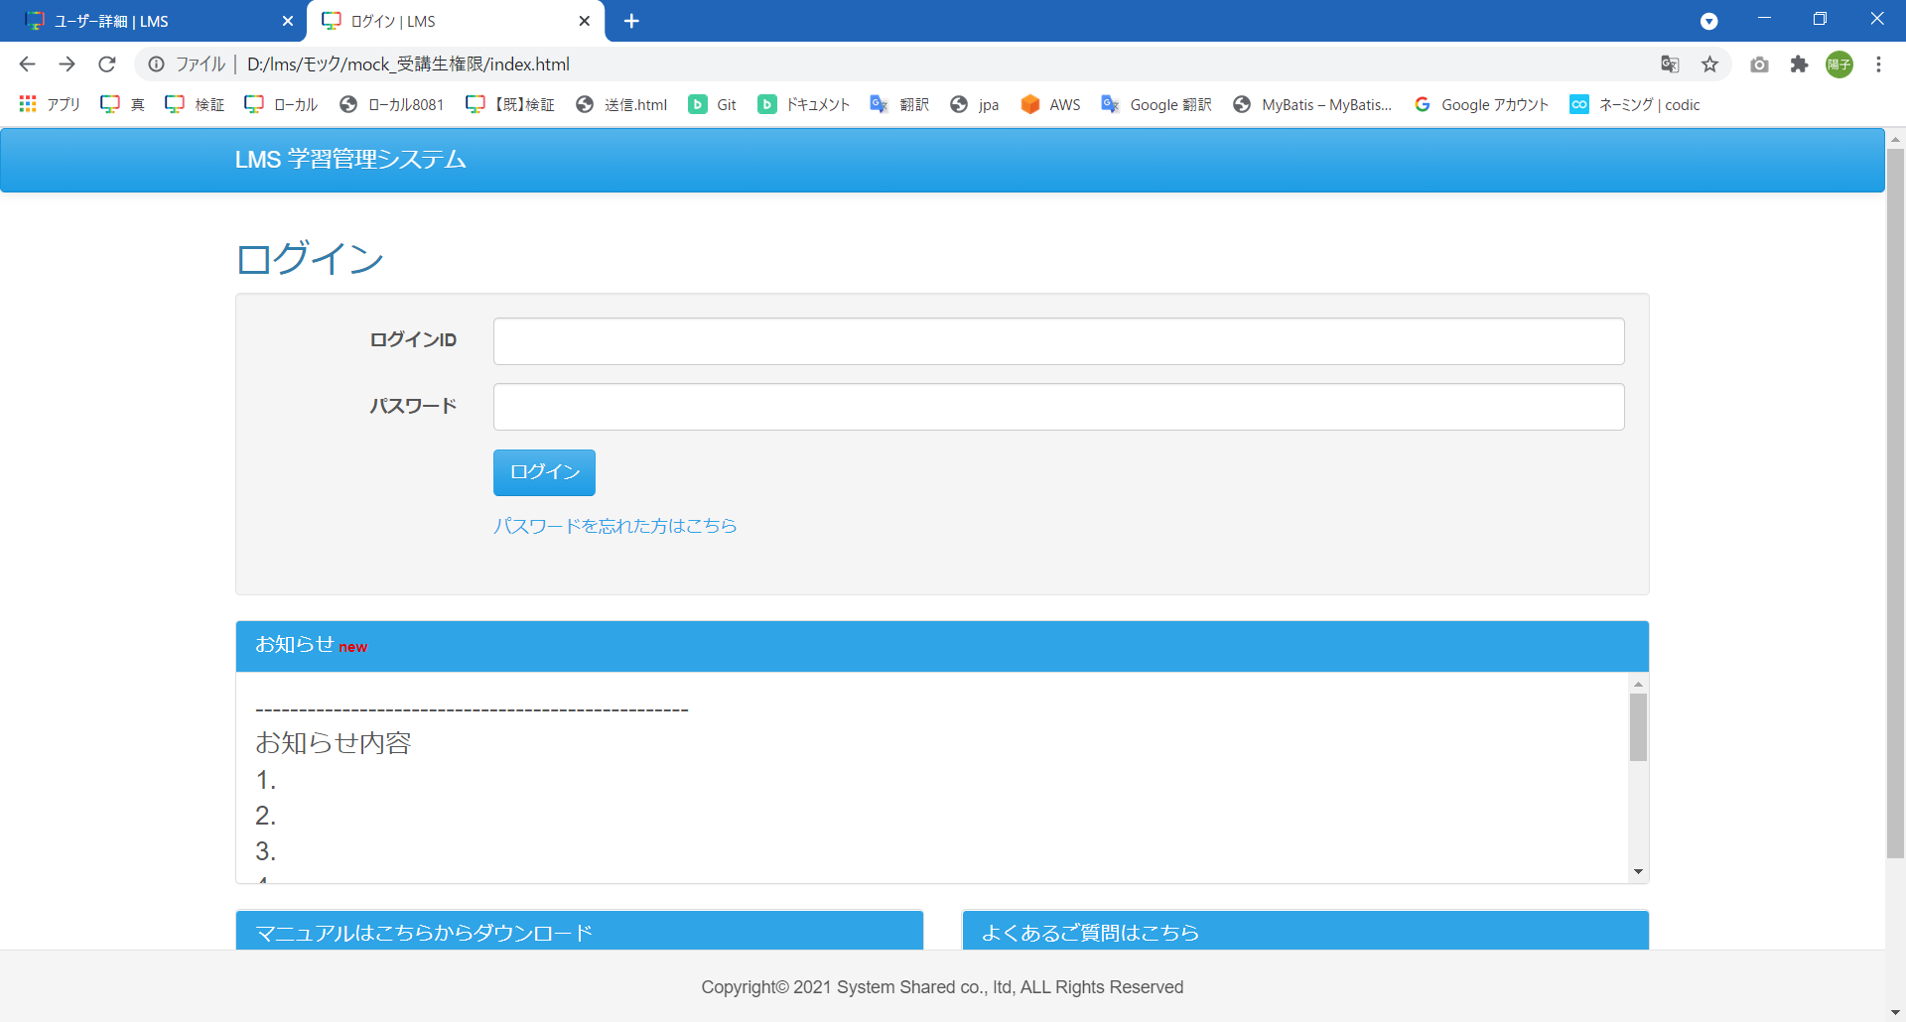
 |  |  |  |  |  |  |  |  |  |  | No | 実施日 | 実施者 | 初回 OK/NG |  | 再試験 OK/NG | 再々試験 OK/NG | 補足（試験観点）

 |  |  |  |  |  |  |  |  |  |  | 1 | 2022-04-01 | 田中 | OK |  |  |  | ログイン画面が画面モックと一致していること
 |  |  |  |  |  |  |  |  |  |  | 2 | 2022-04-01 | 田中 | OK |  |  |  | （Mapper試験）受講生ユーザーでログインし、正常にセクション詳細画面に遷移出来ること テストデータ：受講生ユーザー
 |  |  |  |  |  |  |  |  |  |  | 3 | 2022-04-01 | 田中 | OK |  |  |  | （Mapper試験）講師ユーザーでログインし、正常にセクション詳細画面に遷移出来ること テストデータ：講師ユーザー
 |  |  |  |  |  |  |  |  |  |  | 4 | 2022-04-01 | 田中 | OK |  |  |  | （Mapper試験）管理者ユーザーでログインし、正常にセクション詳細画面に遷移出来ること テストデータ：管理者ユーザー

レイアウトに関する試験は画面レイアウト設計書の
画面詳細シートをコピーして試験仕様書を作成する。
青枠が試験仕様として追加している箇所。
画面詳細シートではレイアウトとDBに関する試験仕様を記載する。
DBの試験では（Mapper試験）と明記し
試験観点と対応するテストデータ名を記載すること
（テストデータシート参照）

 | 画面表示項目
 | No | 項目名 |  | データ元 |  |  |  |  | 備考 |  |  |  |  |  |  |  |  |  | 権限ごとの 表示可否 |  |  |  |  | 実施日 |  | 実施者 |  | 初回 OK/NG |  | 再試験 OK/NG |  | 再々試験 OK/NG |  | 補足（試験観点）
 |  |  |  | テーブル名 |  |  | フィールド |  |  |  |  |  |  |  |  |  |  |  | 受 | 講 | 企 | 管 | 育
 | 1 | タイトル |  | - |  |  | - |  |  |  |  |  |  |  |  |  |  |  | ○ | ○ |  |  |  | 2022-04-01 |  | 田中 |  | OK |  |  |  |  |  | タイトルが表示されていること
 | ログイン
 | 2 | ログインID |  | - |  |  | - |  |  |  |  |  |  |  |  |  |  |  | ○ | ○ |  |  |  | 2022-04-01 |  | 田中 |  | OK |  |  |  |  |  | 『ログインID』と表示されていること
 | 3 | パスワード |  | - |  |  | - |  |  |  |  |  |  |  |  |  |  |  | ○ | ○ |  |  |  | 2022-04-01 |  | 田中 |  | OK |  |  |  |  |  | 『パスワード』と表示されていること
 | 4 | 『ログイン』ボタン |  | - |  |  | - |  |  |  |  |  |  |  |  |  |  |  | ○ | ○ |  |  |  | 2022-04-01 |  | 田中 |  | OK |  |  |  |  |  | ボタン名が『ログイン』であること
 | 5 | 『パスワードを忘れた方はこちら』リンク |  | - |  |  | - |  |  |  |  |  |  |  |  |  |  |  | ○ | ○ |  |  |  | 2022-04-01 |  | 田中 |  | OK |  |  |  |  |  | ボタン名が『パスワードを忘れた方はこちら』であること
 | 6 | お知らせ ※お知らせ内容が5行程度表示させる高さに固定し、スクロールバーを表示 |  |  |  |  |  |  |  |  |  |  |  |  |  |  |  |  |  |  |  |  |  | 2022-04-01 |  | 田中 |  | OK |  |  |  |  |  | お知らせ内容が5行程度表示させる高さに固定され、スクロールバーが表示されていること
 | 7 | お知らせ（new） |  | t_info |  |  | last_modified_date |  | お知らせが更新されてから1週間以内の場合に表示 |  |  |  |  |  |  |  |  |  | ○ | ○ |  |  |  | 2022-04-01 |  | 田中 |  | OK |  |  |  |  |  | お知らせが更新されてから1週間以内の場合newと表示されていること
 | 8 | お知らせ（本文） |  | t_info |  |  | content |  | お知らせ内容を5行程度表示させる高さに固定し、スクロールバーを表示 |  |  |  |  |  |  |  |  |  | ○ | ○ |  |  |  | 2022-04-01 |  | 田中 |  | OK |  |  |  |  |  | ・（Mapper試験）お知らせ内容がt_infoテーブルから取得した値と一致していること テストデータ：お知らせ情報
 | 9 | お知らせ（最終更新日時） |  | t_info |  |  | last_modified_date |  |  |  |  |  |  |  |  |  |  |  | ○ | ○ |  |  |  | 2022-04-01 |  | 田中 |  | OK |  |  |  |  |  | （Mapper試験）更新日時がt_infoテーブルから取得した値と一致していること テストデータ：お知らせ情報
 | マニュアルはこちらからダウンロード
 | 10 | 『企業担当者様・育成担当者様 LMS利用マニュアル』リンク |  | - |  |  | - |  |  |  |  |  |  |  |  |  |  |  | ○ | ○ |  |  |  | 2022-04-01 |  | 田中 |  | OK |  |  |  |  |  | リンク名が『企業担当者様・ 育成担当者様LMS利用マニュアル』であること
 | 11 | 『受講生LMS利用マニュアル』リンク |  | - |  |  | - |  |  |  |  |  |  |  |  |  |  |  | ○ | ○ |  |  |  | 2022-04-01 |  | 田中 |  | OK |  |  |  |  |  | リンク名が『受講生LMS利用マニュアル』であること
 | 12 | 『企業担当者アカウントご変更の際のご注意』リンク |  | - |  |  | - |  |  |  |  |  |  |  |  |  |  |  | ○ | ○ |  |  |  | 2022-04-01 |  | 田中 |  | OK |  |  |  |  |  | リンク名が『企業担当者様アカウント ご変更の際のご注意』であること
 | よくあるご質問はこちら
 | 13 | 『よくあるご質問』リンク |  | - |  |  | - |  |  |  |  |  |  |  |  |  |  |  | ○ | ○ |  |  |  | 2022-04-01 |  | 田中 |  | OK |  |  |  |  |  | リンク名が『よくあるご質問』であること

 | 入力パラメータ
 | No | 項目名 |  | 物理名 |  | コントロール |  | FORMクラスの入力チェック |  |  |  |  |  | 送信 方法 |  | 備考 |  |  |  |  | 実施日 |  | 実施者 |  | 正常 初回 OK/NG |  | 異常 初回 OK/NG |  | 正常 再試験 OK/NG |  | 異常 再試験 OK/NG |  | 正常 再々試験 OK/NG |  | 異常 再々試験 OK/NG | 補足（試験観点）
 |  |  |  |  |  |  |  | 必須 | 桁数 | 最大値 | 最小値 | その他
 | 『ログイン』ボタン押下
 | 1 | ログインID |  | loginId |  | テキストボックス |  | - | - | - | - | - |  | POST |  |  |  |  |  |  | 2022-04-01 |  | 田中 |  | OK |  | OK |  | - |  | - |  | - |  | - | テキストボックス(loginId)であること
 | 2 | ログインID |  | loginId |  | テキストボックス |  | ○ | - | - | - | - |  | POST |  |  |  |  |  |  | 2022-04-01 |  | 田中 |  | OK |  | OK |  | - |  | - |  | - |  | - | 正常：入力済の場合、エラーとならないこと 異常：未入力の場合、エラー文が表示されること
 | 3 | パスワード |  | password |  | テキストボックス |  | - | - | - | - | - |  | POST |  |  |  |  |  |  | 2022-04-01 |  | 田中 |  | OK |  | - |  | - |  | - |  | - |  | - | テキストボックス(password)であること
 | 4 | パスワード |  | password |  | テキストボックス |  | ○ | - | - | - | - |  | POST |  |  |  |  |  |  | 2022-04-01 |  | 田中 |  | OK |  | OK |  | - |  | - |  | - |  | - | 正常：入力済の場合、エラーとならないこと 異常：未入力の場合、エラー文が表示されること
 | 5 | パスワード |  | password |  | テキストボックス |  | - | 20 | - | - | - |  | POST |  |  |  |  |  |  | 2022-04-01 |  | 田中 |  | OK |  | OK |  | - |  | - |  | - |  | - | 正常：20桁の場合、エラーとならないこと 異常：21桁の場合、エラー文が表示されること
 | 『パスワードを忘れた方はこちら』リンク押下
 | 6 | なし |  | - |  | - |  | - | - | - | - | - |  | - |  |  |  |  |  |  | 2022-04-01 |  | 田中 |  | OK |  | - |  | - |  | - |  | - |  | - | パスワード再設定画面に遷移すること
 | 『企業担当者様・育成担当者様LMS利用マニュアル』リンク押下
 | 7 | なし |  | - |  | - |  | - | - | - | - | - |  | - |  |  |  |  |  |  | 2022-04-01 |  | 田中 |  | OK |  | - |  | - |  | - |  | - |  | - | manual_comp_001.pdfがブラウザで表示されること
 | 『受講生LMS利用マニュアル』リンク押下
 | 8 | なし |  | - |  | - |  | - | - | - | - | - |  | - |  |  |  |  |  |  | 2022-04-01 |  | 田中 |  | OK |  | - |  | - |  | - |  | - |  | - | manual_stud_001.pdfがブラウザで表示されること
 | 『企業担当者アカウントご変更の際のご注意』リンク押下
 | 9 | なし |  | - |  | - |  | - | - | - | - | - |  | - |  |  |  |  |  |  | 2022-04-01 |  | 田中 |  | OK |  | - |  | - |  | - |  | - |  | - | manual_comp_account_001.pdfがブラウザで表示されること
 | 『よくあるご質問』リンク押下
 | 10 | なし |  | - |  | - |  | - | - | - | - | - |  | - |  |  |  |  |  |  | 2022-04-01 |  | 田中 |  | OK |  | - |  | - |  | - |  | - |  | - | よくある質問画面に遷移すること

LoginController
◆テスト仕様書（クラスファイル）
画面レイアウト設計書 イベント処理の結果が試験対象になります。
イベント処理と実装したコードに対して想定される結果を全て網羅する内容を試験ケースとして記載してください。
機能改修の場合、修正した箇所のみが試験対象となり、新規作成した画面は全てのメソッドが試験対象となる。
※補足※
・この試験仕様書に対応するテストソースは以下を参照。
/lms/src/test/java/jp/co/sss/lms/controllerTest/LoginControllerTest.java
単体試験仕様書 |  |  | 作成日 | 更新日 | 確認日 | 承認日
 |  |  | 2022-04-01
 |  |  | 作成者 | 更新者 | 確認者 | 承認者
 |  |  | 田中

機能名 |  |  |  |  |  | 試験ケース
ログイン画面 |  |  |  |  |  | 1❘1 | 1❘2 | 1❘3 | 1❘4 | 1❘5 | 1❘6 | 1❘7 | 1❘8 | 1❘9

テスト対象クラス |  |  | LoginController.java |  |  | ○ | ○ | ○ | ○ | ○ | ○ | ○ | ○
テスト対象メソッド名 |  |  | index() |  |  | ○ | ○ | ○ | ○ | ○
 |  |  | login() |  |  |  |  |  |  |  | ○ | ○
 |  |  | logout() |  |  |  |  |  |  |  |  |  | ○
No | 試験パラメータ名 | 種別 | 試験パラメータ値
1 | loginUserUtil.isLogin() | モック | FALSE |  |  | ○
2 | loginUserUtil.isLogin() | モック | TRUE |  |  |  | ○ | ○ | ○ | ○
対象のメソッドが期待値通りに実行されるためのパラメータを記載し、○を付ける。
「種別」欄はテストコードで設定する値や戻り値を示す。
例えば、
モックのloginUserUtil.isLogin()は、
「LoginUserUtilクラスのisLoginメソッド」を示し
試験パラメータ値はその戻り値を表す。
フォームはLoginControllerにのメソッドにアクセスする際のLoginFormを示す
3 | loginUserUtil.isStudent() | モック | TRUE |  |  |  | ○ |  |  |  | ○
4 | loginUserUtil.isTeacher() | モック | TRUE |  |  |  |  | ○
5 | loginUserUtil.isAdmin() | モック | TRUE |  |  |  |  |  | ○
6 | infoService.getInfo() | モック | new InfoDto() |  |  | ○ | ○ | ○ | ○ | ○
7 | form.userId | フォーム | "StudentAA01" |  |  |  |  |  |  |  | ○
8 | form.userId | フォーム | "nouser" |  |  |  |  |  |  |  |  | ○
9 | form.userId | フォーム | "入力チェックエラーユーザーID" |  |  |  |  |  |  |  |  |  | ○
10 | form.password | フォーム | "StudentAA01" |  |  |  |  |  |  |  | ○
11 | form.password | フォーム | "test" |  |  |  |  |  |  |  |  | ○
12 | form.password | フォーム | "入力チェックエラーパスワード" |  |  |  |  |  |  |  |  |  | ○
13 | loginService.getLoginInfo() | モック | "(空文字)" |  |  |  |  |  |  |  | ○
14 | loginService.getLoginInfo() | モック | "ログインに失敗しました" |  |  |  |  |  |  |  |  | ○
15 | session | セッション | key名："testSession" , value名："session" |  |  |  |  |  |  |  |  |  |  | ○
No | 期待値
上記試験パラメータを与えて実行した際の
期待する結果を記載し○を付ける。
設計書で期待する結果を
ソースに記載されている粒度で記載すること。
例：設計書に「ログイン画面に遷移する」とある場合
ソース上では「return "/login/index"」と変換されるため
試験仕様書上では「戻り値："login/index"であること」
と表現する
1 | 正常終了すること |  |  |  |  | ○ | ○ | ○ | ○ |  | ○ | ○ | ○ | ○
2 | 異常終了すること |  |  |  |  |  |  |  |  | ○
3 | HTTPステータス 200(正常終了)であること |  |  |  |  | ○ |  |  |  |  |  | ○ | ○
4 | HTTPステータス 302(リダイレクト)であること |  |  |  |  |  | ○ | ○ | ○ |  | ○
5 | 戻り値："/login/index"であること |  |  |  |  | ○
6 | リダイレクト先が"/course/detail"であること |  |  |  |  |  | ○ |  |  |  | ○
7 | リダイレクト先が"(実装対象のため、サンプルでは空白)"であること |  |  |  |  |  |  | ○
8 | リダイレクト先が"/course/list"であること |  |  |  |  |  |  |  | ○
9 | NoLoginExceptionが発生すること |  |  |  |  |  |  |  |  | ○
10 | 入力チェックエラーが発生すること |  |  |  |  |  |  |  |  |  |  |  | ○
11 | セッションキー"testSession" が存在しないこと |  |  |  |  |  |  |  |  |  |  |  |  | ○
リダイレクトは可能であれば記載すること
12 | セッションキー"login"からメッセージ "ログアウトしました。"が格納されていること |  |  |  |  |  |  |  |  |  |  |  |  | ○
実施 結果 |  |  |  |  |  | OK | OK | OK | OK | OK | OK | OK | OK | OK

試験担当者 |  |  |  |  |  | 田中 | 田中 | 田中 | 田中 | 田中 | 田中 | 田中 | 田中 | 田中

試験実施日 |  |  |  |  |  | 2022-04-01 | 2022-04-01 | 2022-04-01 | 2022-04-01 | 2022-04-01 | 2022-04-01 | 2022-04-01 | 2022-04-01 | 2022-04-01

LoginService
◆テスト仕様書（クラスファイル）
画面レイアウト設計書 イベント処理の結果が試験対象になります。
イベント処理と実装したコードに対して想定される結果を全て網羅する内容を試験ケースとして記載してください。
機能改修の場合、修正した箇所のみが試験対象となり、新規作成した画面は全てのメソッドが試験対象となる。
※補足※
・この試験仕様書に対応するテストソースは以下を参照。
/lms/src/test/java/jp/co/sss/lms/serviceTest/LoginServiceTest.java
単体試験仕様書 |  |  | 作成日 | 更新日 | 確認日 | 承認日
 |  |  | 2022-04-01
 |  |  | 作成者 | 更新者 | 確認者 | 承認者
 |  |  | 田中

機能名 |  |  |  |  |  | 試験ケース
ログイン画面 |  |  |  |  |  | 1❘1 | 1❘2 | 1❘3 | 1❘4 | 1❘5 | 1❘6 | 1❘7 | 1❘8 | 1❘9

テスト対象クラス |  |  | LoginService.java |  |  | ○ | ○ | ○ | ○ | ○ | ○ | ○ | ○ | ○
テスト対象メソッド名 |  |  | getLoginInfo() |  |  | ○ | ○ | ○ | ○ | ○ | ○ | ○
 |  |  | getLoginId() |  |  |  |  |  |  |  |  |  | ○ | ○

フィールドはテスト対象のフォールド名を記載する
フィールドはテスト対象のフィールド名を記載する
No | 試験パラメータ名 | 種別 | 試験パラメータ値
1 | lockMinute | フィールド | 3 |  |  | ○ | ○ | ○ | ○ | ○ | ○ | ○
2 | lockCount | フィールド | 1 |  |  | ○ | ○ | ○ | ○ | ○ | ○ | ○
3 | form.loginId | フォーム | "loginId" |  |  | ○ | ○ | ○
4 | form.loginId | フォーム | "loginFailedId" |  |  |  |  |  | ○ | ○ | ○
5 | form.loginId | フォーム | "Teacher01" |  |  |  |  |  |  |  |  | ○
6 | form.password | フォーム | "password" |  |  | ○ | ○ | ○
7 | form.password | フォーム | "loginFailedPassword" |  |  |  |  |  | ○ | ○ | ○
8 | form.password | フォーム | "Teacher01" |  |  |  |  |  |  |  |  | ○
9 | loginUserDto.passwordNgCount | フィールド | 1 |  |  | ○ | ○
10 | loginUserDto.passwordNgCount | フィールド | 3 |  |  |  | ○ |  | ○
11 | loginUserDto.passwordNgDate | フィールド | null |  |  | ○
12 | loginUserDto.passwordNgDate | フィールド | 現在時刻 -2分 |  |  |  | ○
13 | loginUserDto.passwordNgDate | フィールド | 現在時刻 -30秒 |  |  |  |  | ○
14 | LoginUser.role | エンティティ | "0001"(受講生) |  |  | ○ | ○
15 | LoginUser.role | エンティティ | "0002"(講師) |  |  |  |  |  |  |  | ○ | ○
16 | LoginUser.hiddenFlg | エンティティ | FALSE |  |  | ○ |  |  |  |  | ○
17 | LoginUser.hiddenFlg | エンティティ | TRUE |  |  |  |  |  |  |  |  | ○
18 | LoginUser.userId | エンティティ | 1 |  |  |  |  |  |  |  |  |  | ○
19 | LoginUser.userId | エンティティ | 99999(存在しない値) |  |  |  |  |  |  |  |  |  |  | ○
20 | passwordUtil.getSaltedAndStrechedPassword() | モック | "aaa" |  |  | ○ | ○ |  |  |  |  | ○
21 | loginMapper.getLoginDetailByLoginIdAndPassword | モック | No.14～19で設定されたエンティティ |  |  | ○ | ○ | ○ |  |  |  | ○
22 | loginMapper.getLoginDetailByUserId | モック | No.14～19で設定されたエンティティ |  |  |  |  |  |  |  |  |  | ○ | ○
No | 期待値

1 | 正常終了すること |  |  |  |  | ○ | ○ | ○ | ○ | ○ | ○ | ○ | ○ | ○
2 | 戻り値が"(空文字)"であること |  |  |  |  | ○ | ○ |  |  |  | ○ |  |  | ○
3 | 戻り値が"規定の回数を超えたため、アカウントにロックがかかりました。しばらくたってから再度お試しください。"であること。 |  |  |  |  |  |  | ○ | ○ |  |  | ○
4 | 戻り値が"ログインに失敗しました。"であること。 |  |  |  |  |  |  |  |  | ○
5 | 戻り値が"担当会場が終了しているため、ログインできません。詳しくは東京ITスクール運営事務局までお問い合わせください。"であること。 |  |  |  |  |  |  |  |  |  | ○
6 | loginUserDto.passwordNgCountが0であること |  |  |  |  | ○ | ○ |  |  |  |  |  | ○
7 | loginUserDto.passwordNgCountが1であること |  |  |  |  |  |  |  |  | ○
8 | loginUserDto.passwordNgCountが4であること |  |  |  |  |  |  |  | ○
9 | loginUserDto.passwordNgDateが"(空文字)"であること |  |  |  |  | ○ | ○ |  |  |  |  |  | ○
10 | loginUserDto.passwordNgDateがnullでないこと（何らかの日付があること） |  |  |  |  |  |  |  | ○
実施 結果 |  |  |  |  |  | OK | OK | OK | OK | OK | OK | OK | OK | OK

試験担当者 |  |  |  |  |  | 田中 | 田中 | 田中 | 田中 | 田中 | 田中 | 田中 | 田中 | 田中

試験実施日 |  |  |  |  |  | 2022-04-01 | 2022-04-01 | 2022-04-01 | 2022-04-01 | 2022-04-01 | 2022-04-01 | 2022-04-01 | 2022-04-01 | 2022-04-01

テストデータ
テーブルに対し登録・更新が実行される場合
入力値とテーブルに対しての更新内容をカラム単位で記載してください
更新用入力値（※サンプル）
パスワード変更画面
現在のパスワード | 新しいパスワード | 確認パスワード
試験データに紐づく現在のパスワード | TestuSer2021 | 新しいパスワードと同じ値

パスワード変更（受講生）（※サンプル）
m_user
user_id | login_id | password | user_name | authority | account_id | security_agree_flg | password_change_date | delete_flg | first_create_user | first_create_date | last_modified_user | last_modified_date | kana | mail_address | subsidy_category_id | leave_flg | leave_date
※試験データに紐づくユーザＩＤ | ※試験データに紐づくログインＩＤ | 更新されていること （ハッシュ化されていること） | 100 | 2200 | 更新されないこと | 更新されないこと | 試験の日時で更新されていること | 0 | 更新されないこと | 更新されないこと | 試験データに紐づくユーザＩＤで更新されていること | 試験の日時で更新されていること | 更新されないこと | 更新されないこと | 更新されないこと | 更新されないこと | 更新されないこと

検索処理のような事前にＤＢ値を設定する必要がある試験を行う場合、
再現性を持たせるためSQL（Insert文)を作成し、格納してください。
■格納先
document\30_単体テスト\01_仕様書\99_テストデータ
なお、テストデータの作成方法は以下になります。
■テストデータ作成方法
document\30_単体テスト\01_仕様書\99_テストデータ\(参考)テストデータ作成方法.xlsx
お知らせ情報
ログイン画面テストデータ追加用SQL文.sqlを参照

受講生ユーザー
ログイン画面テストデータ追加用SQL文.sqlを参照

講師ユーザー
サンプルのため省略

管理者ユーザー
サンプルのため省略

※補足※仕様書とテストコード見方
 | ※補足として載せているシートです。テスト仕様書での記載は不要。
 |  | テスト仕様書、テストコード作成時の参考にして下さい。
テスト仕様書 LoginControllerシート 一部抜粋 |  |  |  |  |  | テストコード

機能名 |  |  |  |  | 試験ケース
ログイン画面 |  |  |  |  | 1❘1
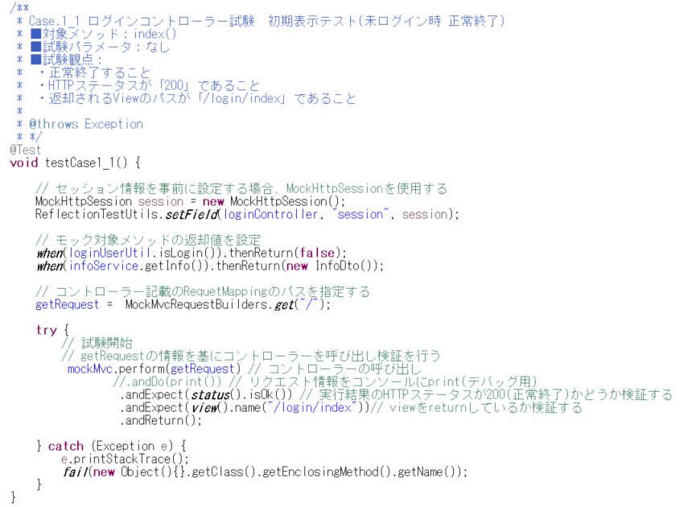

テスト対象クラス |  |  |  | LoginController.java | ○
テスト対象メソッド名 |  |  |  | index() | ○

No | 試験パラメータ名 |  | 種別 | 試験パラメータ値
1 | loginUserUtil.isLogin() |  | モック | FALSE | ○
2 | loginUserUtil.isLogin() |  | モック | TRUE
3 | loginUserUtil.isStudent() |  | モック | TRUE
4 | loginUserUtil.isTeacher() |  | モック | TRUE
5 | loginUserUtil.isAdmin() |  | モック | TRUE
6 | infoService.getInfo() |  | モック | new InfoDto() | ○
7 | form.userId |  | フォーム | "StudentAA01"
8 | form.userId |  | フォーム | "nouser"
9 | form.userId |  | フォーム | "入力チェックエラーユーザーID"
10 | form.password |  | フォーム | "StudentAA01"
11 | form.password |  | フォーム | "test"
12 | form.password |  | フォーム | "入力チェックエラーパスワード"
13 | loginService.getLoginInfo() |  | モック | "(空文字)"
14 | loginService.getLoginInfo() |  | モック | "ログインに失敗しました"
15 | session |  | セッション | key名："testSession" , value名："session"
No | 期待値

1 | 正常終了すること |  |  |  | ○
2 | 異常終了すること
3 | HTTPステータス 200(正常終了)であること |  |  |  | ○
4 | HTTPステータス 302(リダイレクト)であること
5 | 戻り値："/login/index"であること |  |  |  | ○

6 | リダイレクト先が"/course/detail"であること

テスト仕様書 LoginServiceシート 一部抜粋 |  |  |  |  |  | テストコード
機能名 |  |  |  |  | 試験ケース
ログイン画面 |  |  |  |  | 1❘1

テスト対象クラス |  |  |  | LoginService.java | ○
テスト対象メソッド名 |  |  |  | getLoginInfo() | ○

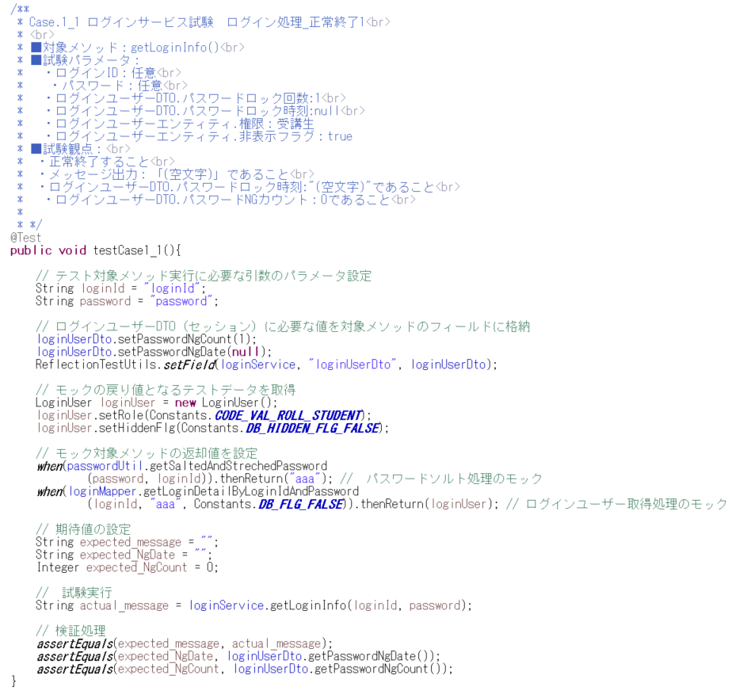
No | 試験パラメータ名 |  | 種別 | 試験パラメータ値
1 | lockMinute |  | フィールド | 3 | ○
2 | lockCount |  | フィールド | 1 | ○
3 | form.loginId |  | フォーム | "loginId" | ○
4 | form.loginId |  | フォーム | "loginFailedId"
5 | form.loginId |  | フォーム | "Teacher01"
6 | form.password |  | フォーム | "password" | ○
7 | form.password |  | フォーム | "loginFailedPassword"
8 | form.password |  | フォーム | "Teacher01"
9 | loginUserDto.passwordNgCount |  | フィールド | 1 | ○
10 | loginUserDto.passwordNgCount |  | フィールド | 3
11 | loginUserDto.passwordNgDate |  | フィールド | null | ○
12 | loginUserDto.passwordNgDate |  | フィールド | 現在時刻 -2分
13 | loginUserDto.passwordNgDate |  | フィールド | 現在時刻 -30秒
14 | LoginUser.role |  | エンティティ | "0001"(受講生) | ○
15 | LoginUser.role |  | エンティティ | "0002"(講師)
16 | LoginUser.hiddenFlg |  | エンティティ | FALSE | ○
17 | LoginUser.hiddenFlg |  | エンティティ | TRUE
18 | LoginUser.userId |  | エンティティ | 1
19 | LoginUser.userId |  | エンティティ | 99999(存在しない値)
20 | passwordUtil.getSaltedAndStrechedPassword() |  | モック | "aaa" | ○
21 | loginMapper.getLoginDetailByLoginIdAndPassword |  | モック | No.14～19で設定されたエンティティ | ○
22 | loginMapper.getLoginDetailByUserId |  | モック | No.14～19で設定されたエンティティ
No | 期待値

1 | 正常終了すること |  |  |  | ○
2 | 戻り値が"(空文字)"であること |  |  |  | ○
3 | 戻り値が"規定の回数を超えたため、アカウントにロックがかかりました。しばらくたってから再度お試しください。"であること。
4 | 戻り値が"ログインに失敗しました。"であること。
5 | 戻り値が"担当会場が終了しているため、ログインできません。詳しくは東京ITスクール運営事務局までお問い合わせください。"であること。
6 | loginUserDto.passwordNgCountが0であること |  |  |  | ○
7 | loginUserDto.passwordNgCountが1であること
8 | loginUserDto.passwordNgCountが4であること
9 | loginUserDto.passwordNgDateが"(空文字)"であること |  |  |  | ○
10 | loginUserDto.passwordNgDateがnullでないこと（何らかの日付があること）

